Накладная-№3
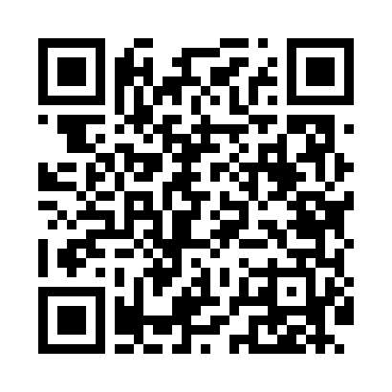
Номер товарно-транспортной накладной: |  |  | Торговый представитель: Amriyev Muhammad
Поставщик: Toshkent falcon fly 2 |  |  | Телефон торгового представителя: +998972880505
Дата отгрузки: 21.12.2025 |  |  | Контрагент: 0071_ J_
Дата консигнации: |  |  | Адрес:
Доставщик: |  |  | Телефон:
Телефон доставщика:
Время заказа: 21.12.2025 16:40:40
№ | Штрих-код | Название товаров (работ,услуг) | Количество | Количество в кейсе | Цена | Сумма
 |  | Мета-falcon | 30 |  |  | 180
1 | 2014143156614 | Электронные напольные весы 1 кг до 180 кг DB- 29-27 SITOK TARAZA OQ | 30 | 3 коробка | 6 | 180
Итого: 180$|->UZS: 2,250,000.00

